2.Pivot vc
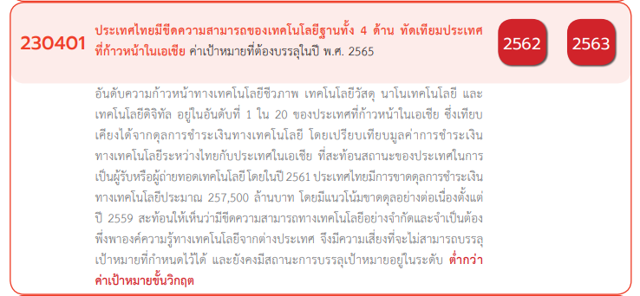
Count of โครงการ | Column Labels
Row Labels | 2560 | 2561 | 2562 | 2563 | 2564 | 2565 | 2566 | (blank) | Grand Total
230401V01 | 4 | 22 | 38 | 62 | 53 | 21 | 2 |  | 202
230401F0101 | 4 | 21 | 22 | 54 | 31 | 8 | 1 |  | 141
230401F0102 |  | 1 | 6 | 3 | 10 | 10 |  |  | 30
230401F0103 |  |  | 10 | 5 | 12 | 3 | 1 |  | 31
230401V02 |  | 2 | 12 | 17 | 7 | 4 |  |  | 42
230401F0201 |  | 2 | 3 | 11 | 6 | 3 |  |  | 25
230401F0202
230401F0203 |  |  | 9 | 6 | 1 | 1 |  |  | 17
230401V03 |  | 1 | 4 | 2 | 5 | 6 |  |  | 18
230401F0301 |  |  |  |  |  | 2 |  |  | 2
230401F0302 |  |  |  |  |  | 1 |  |  | 1
230401F0303 |  | 1 | 4 | 2 | 5 | 3 |  |  | 15
230401V04 |  | 1 | 2 | 4 | 2 | 1 |  |  | 10
230401F0401 |  | 1 | 2 | 4 | 2 |  |  |  | 9
230401F0402
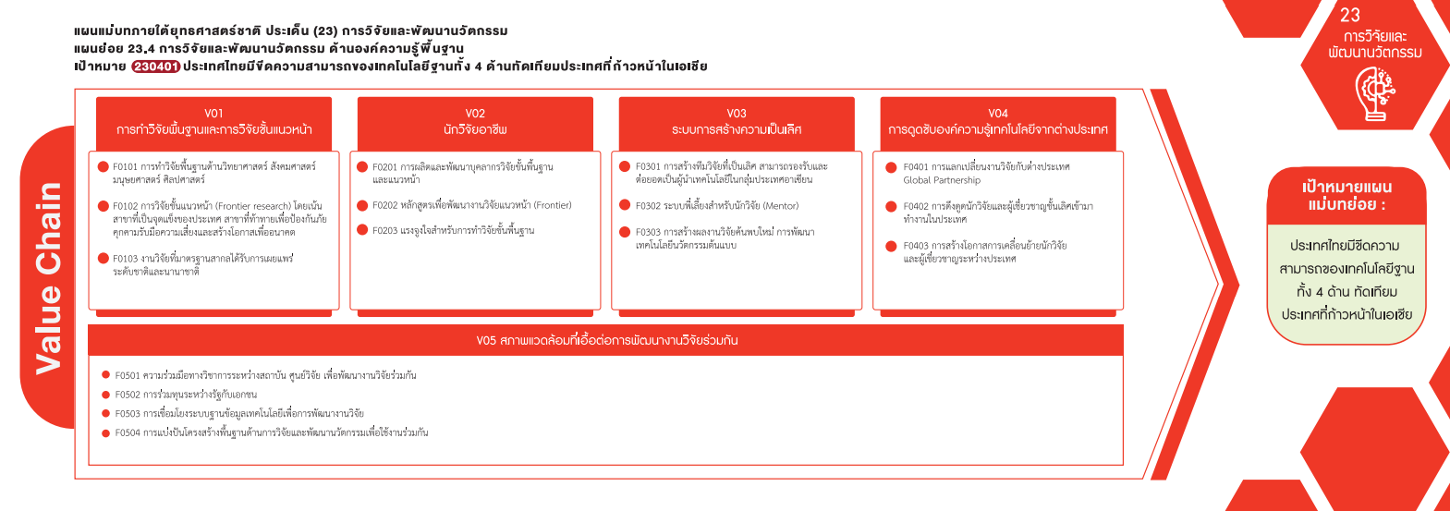
230401F0403 |  |  |  |  |  | 1 |  |  | 1
230401V05 |  |  | 2 | 6 | 8 | 1 |  |  | 17
230401F0501 |  |  | 2 | 4 | 2 |  |  |  | 8
230401F0502
230401F0503 |  |  |  |  | 2 |  |  |  | 2
230401F0504 |  |  |  | 2 | 4 | 1 |  |  | 7
(202 โครงการ)
(42 โครงการ)
(18 โครงการ)
(10 โครงการ)
F00 |  | 1 | 1 |  |  |  |  |  | 2
F00 |  | 1 | 1 |  |  |  |  |  | 2
Grand Total | 4 | 27 | 59 | 91 | 75 | 33 | 2 |  | 291

(141 โครงการ)
(25 โครงการ)
(2 โครงการ)
(9 โครงการ)
(1 โครงการ)
(0 โครงการ)
(0 โครงการ)
(30 โครงการ)
(17 โครงการ)
(15 โครงการ)
(1 โครงการ)
(31 โครงการ)

(17 โครงการ)

(0 โครงการ)
(8 โครงการ)
(2 โครงการ)

(7 โครงการ)

